Итоги за год
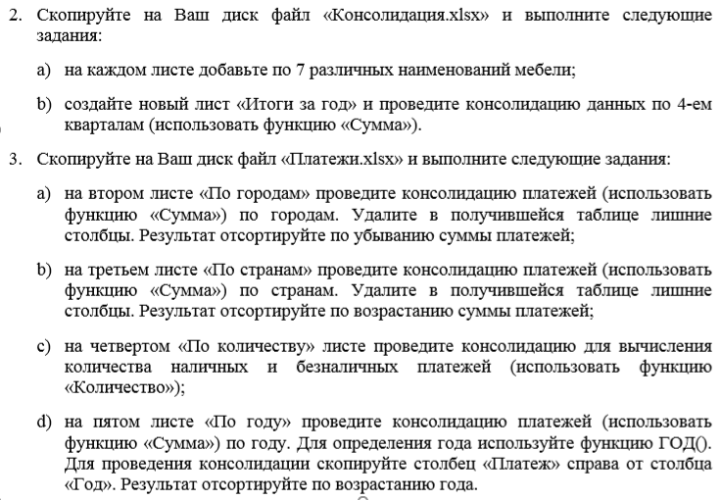

Наименование | Производство за 1 квартал | Производство за 2 квартал | Производство за 3 квартал | Производство за 4 квартал
Столы | 22 | 67 | 23 | 12
Стулья | 45 | 67 | 68 | 21
Диваны | 20 | 4 | 33 | 34
Банкетки | 14 | 30 | 65 | 55
Шкафы | 8 | 50 | 78 | 32
китикэт | 11 |  |  | 123
монитор | 22 |  |  | 16
табуретки |  |  |  | 32
кружки |  |  | 7845 | 213
ложки |  |  | 76 | 233
лист | 33 |  | 45
вилки |  | 122 |  | 44
бипки |  | 3213 |  | 5
мёд |  | 434
пенал | 44 | 3423
портфель |  |  | 234
мышь | 55 |  | 76
перчатки | 66
шапка |  | 665
термометр | 77 | 77
тапки |  | 889
сачок |  |  | 2143
часы |  |  | 66

